Накладная-№3
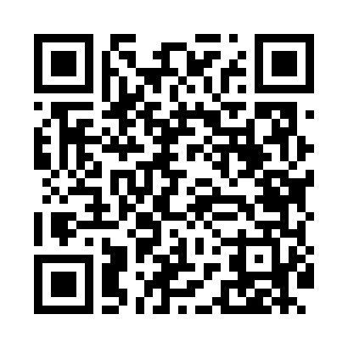
Номер товарно-транспортной накладной: |  |  | Торговый представитель: Kamol aka
Поставщик: Toshkent falcon fly 2 |  |  | Телефон торгового представителя: +998979626299
Дата отгрузки: 16.12.2025 |  |  | Контрагент: """" Klient
Дата консигнации: |  |  | Адрес:
Доставщик: |  |  | Телефон:
Телефон доставщика:
Время заказа: 16.12.2025 10:10:38
№ | Штрих-код | Название товаров (работ,услуг) | Количество | Количество в кейсе | Цена | Сумма
 |  |  | 14 |  |  | 25
1 | 3567802835270 | Пластмассовый столовый поднос JB-8003, 30×22 см, XP-35-27 | 2 | 2 шт. | 1.40 | 2.80
2 | 3567802835256 | Пластмассовый столовый поднос JB-8004, 34×24 см, XP-35-25 | 2 | 2 шт. | 1.50 | 3
3 | 3567802835140 | Пластмассовый столовый поднос JB693, 35×25 см , XP-35-14 | 2 | 2 шт. | 1.40 | 2.80
4 | 3567802835133 | Пластмассовый столовый поднос JB692, 32,5×23 см, XP-35-13 | 1 | 1 шт. | 1.20 | 1.20
5 | 3567802835126 | Пластмассовый столовый поднос LB1002, 30×20 с м, XP-35-12 | 2 | 2 шт. | 0.90 | 1.80
6 | 3567802835119 | Пластмассовый столовый поднос LB1001, 27,5×16 ,5 см, XP-35-11 | 1 | 1 шт. | 0.70 | 0.70
7 | 3567802835263 | Пластмассовый столовый поднос JB-8005, 40×29 см, XP-35-26 | 1 | 1 шт. | 1.90 | 1.90
8 | 6920240023758 | Ҳаммом учун коврик 73*40 см XP-23-75 | 2 | 2 шт. | 4.20 | 8.40
9 | 6888760160042 | Разделочная доска пластмассовая A692M (kattas i) GB-60-13 | 1 | 1 шт. | 2.40 | 2.40
Итого: 25$|->UZS: 312,500.00

